Sheet1
아라리 C서브코어MR 메탈링 카메라 강화유리(1매)(갤럭시A54)
STI : 02 6673 4900 , Fax : 02 6406 6543
배송주소:
제품명 | 아라리 C서브코어MR 메탈링 카메라 강화유리(1매)(갤럭시A54)
이미지 | 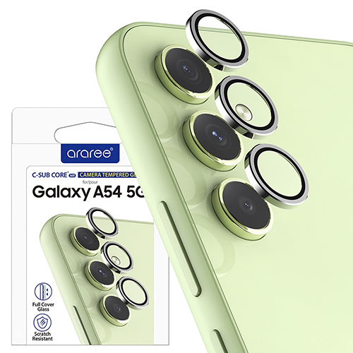
기종/구분 | 강화유리
갤럭시A54(A546)

